使い方（ランサーズ検索）
１.概要
 | ランサーズの仕事案件から情報を取得し、CSVファイルに出力することができます

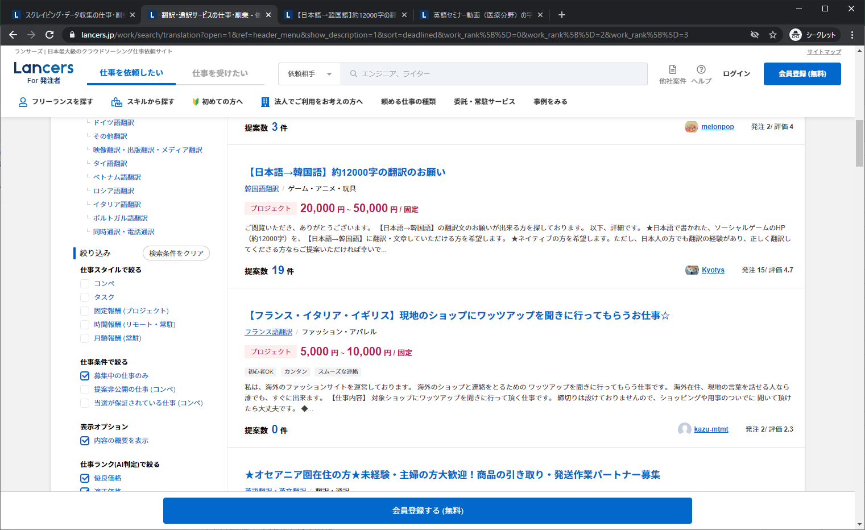

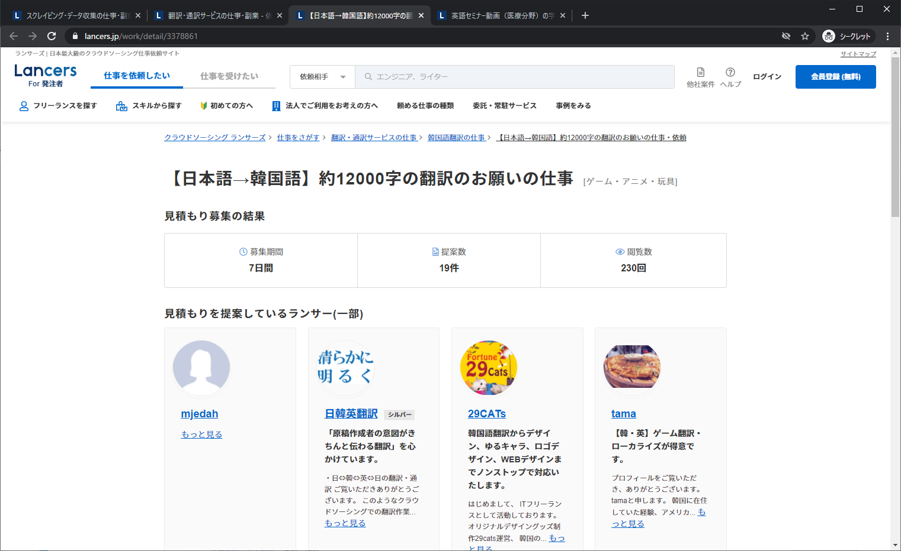

これらの画面から情報を抽出・CSVに出力

2-1.検索（カテゴリ選択）
 | 親カテゴリ
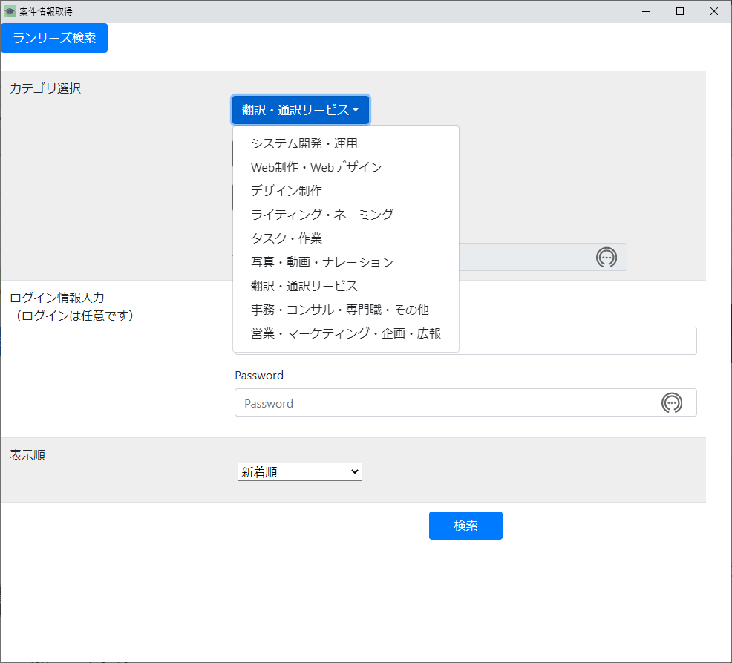
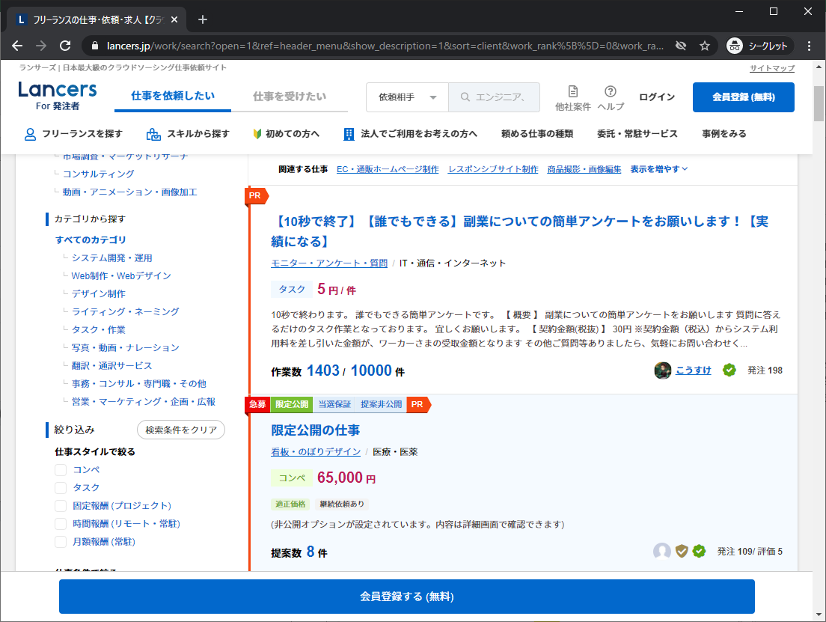

検索したいカテゴリを選択してください

ランサーズのこの機能に該当します

 | 子カテゴリ
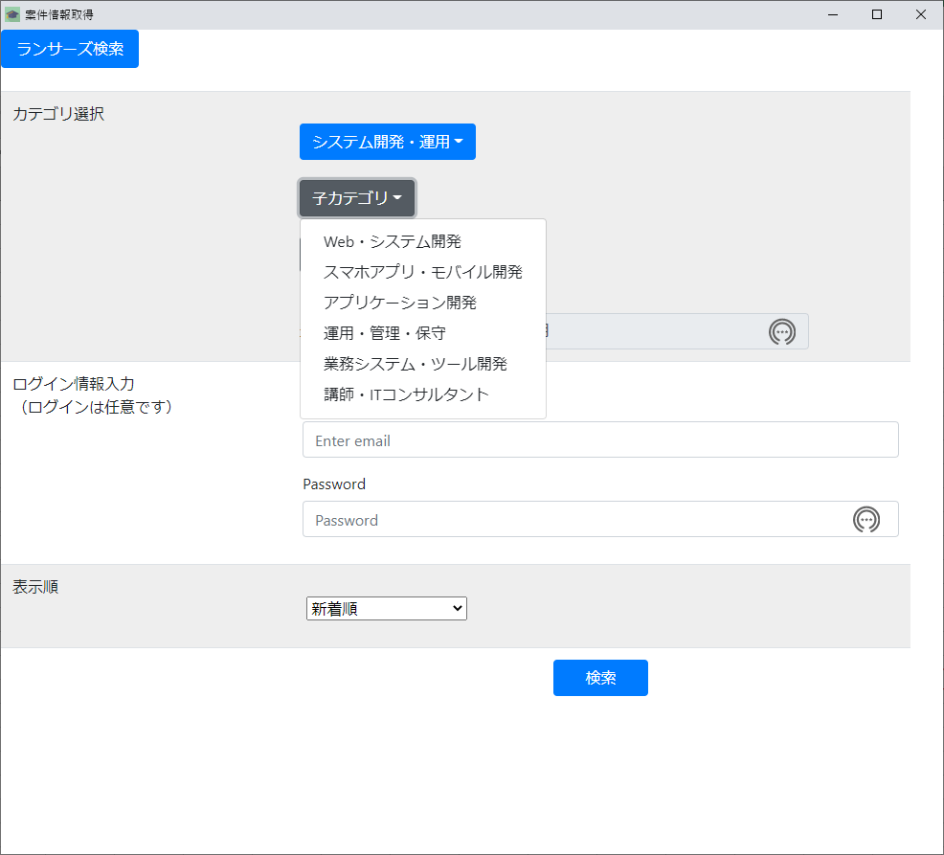
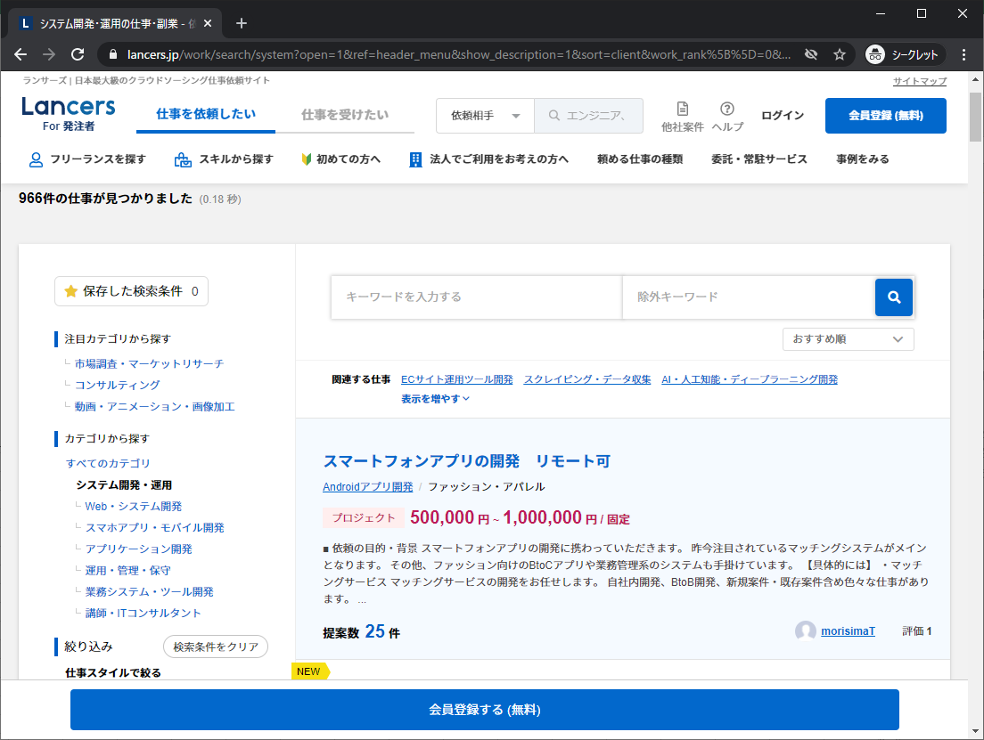

検索したいカテゴリを選択してください

ランサーズのこの機能に該当します

 | 孫カテゴリ
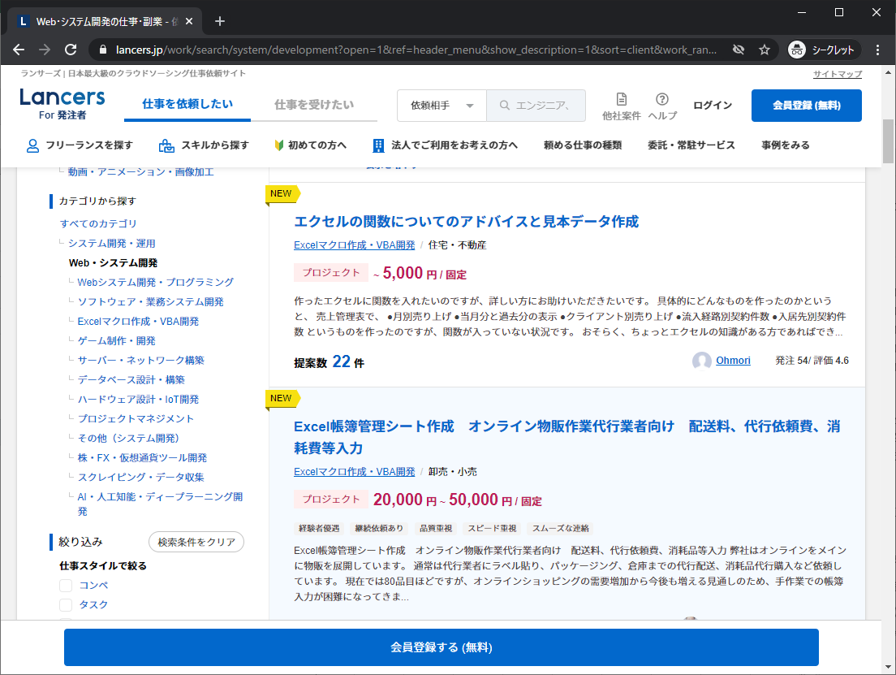
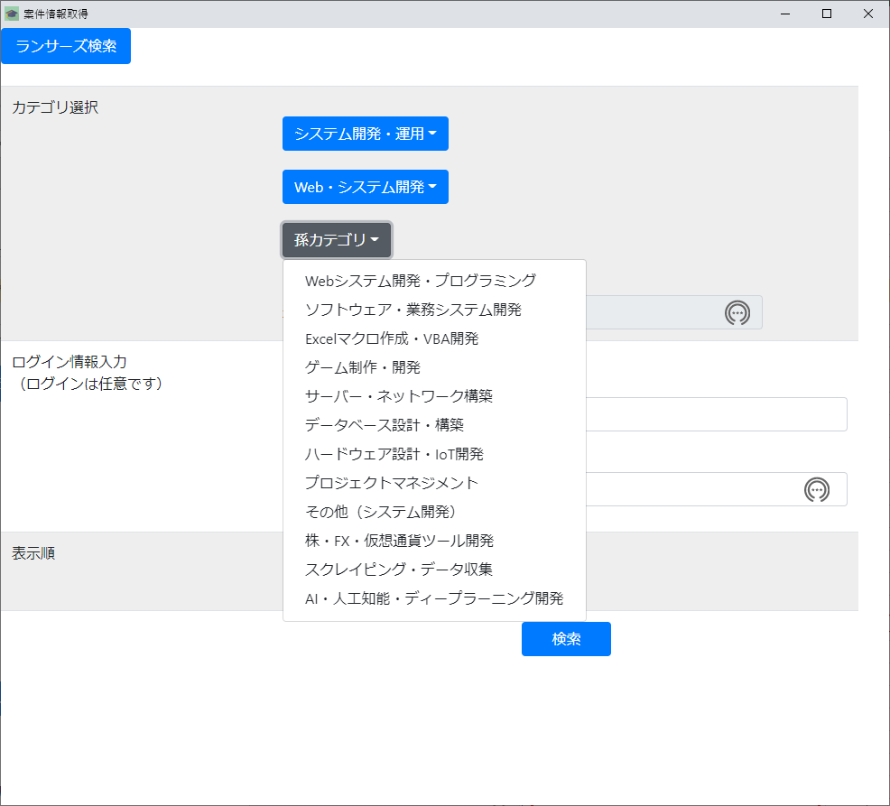

検索したいカテゴリを選択してください

ランサーズのこの機能に該当します

2-2.検索（ログイン情報入力）
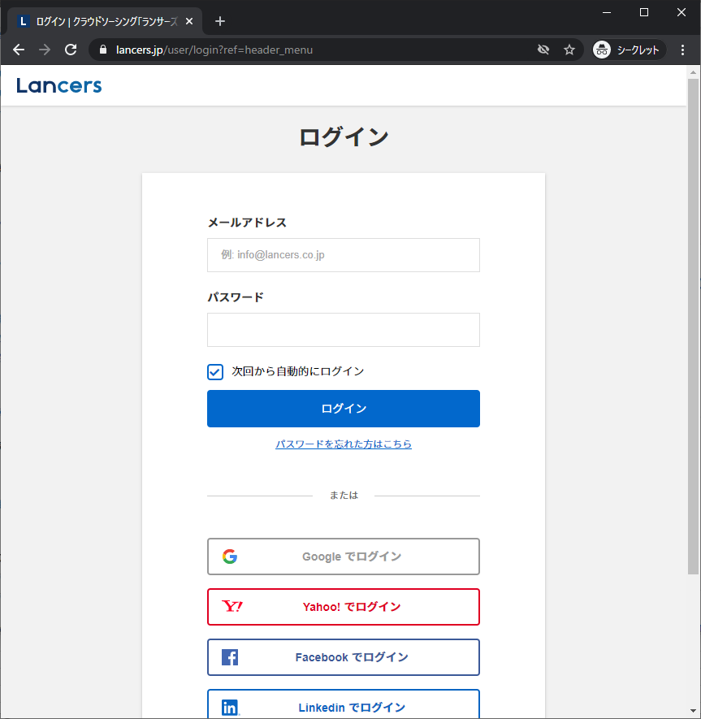
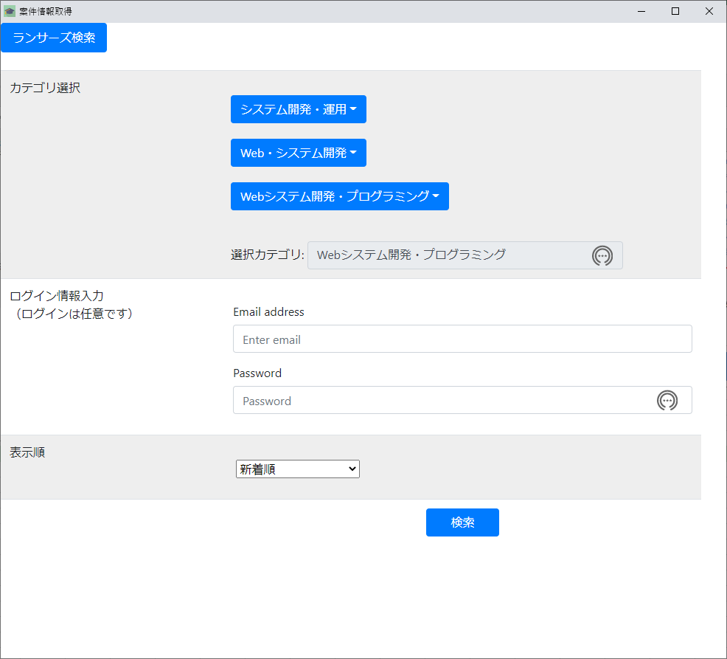

ランサーズのこの機能に該当します

ランサーズではログインしている場合のみ表示される案件があるため、
必要に応じてランサーズにログインするための情報を入力してください

2-3.検索（表示順入力）

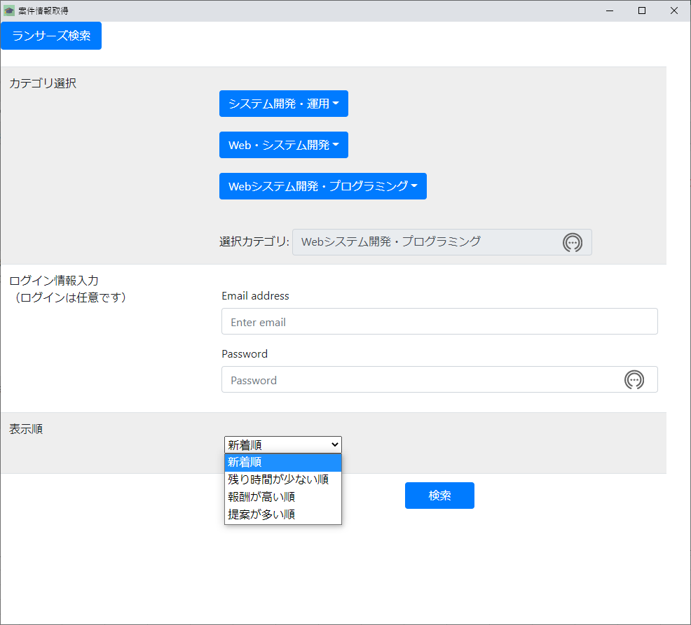
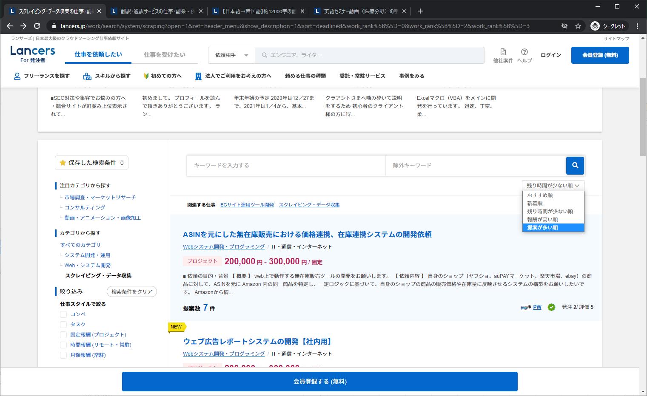

ランサーズのこの機能に該当します

 | 検索
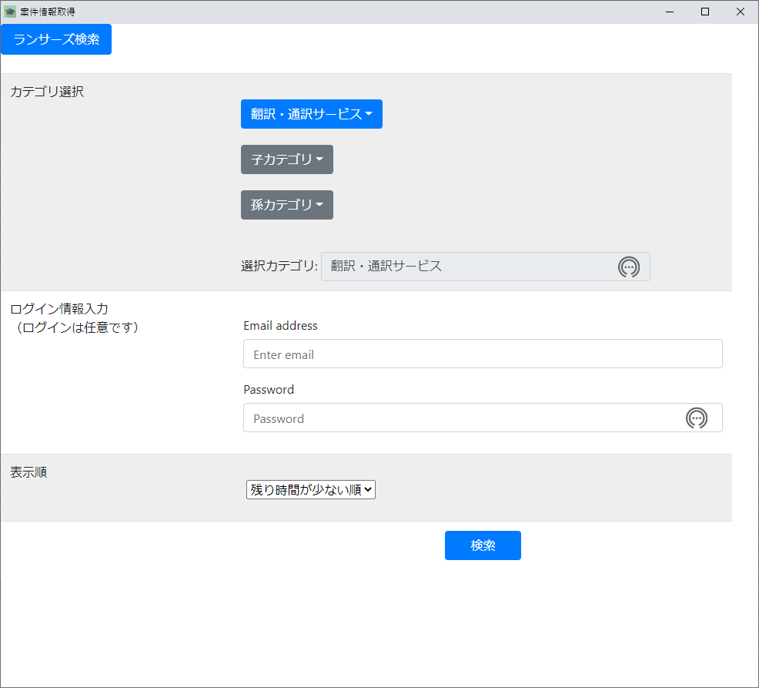

選択したカテゴリで問題ない場合は
検索を押下してください
親カテゴリのみの選択でも検索可能です

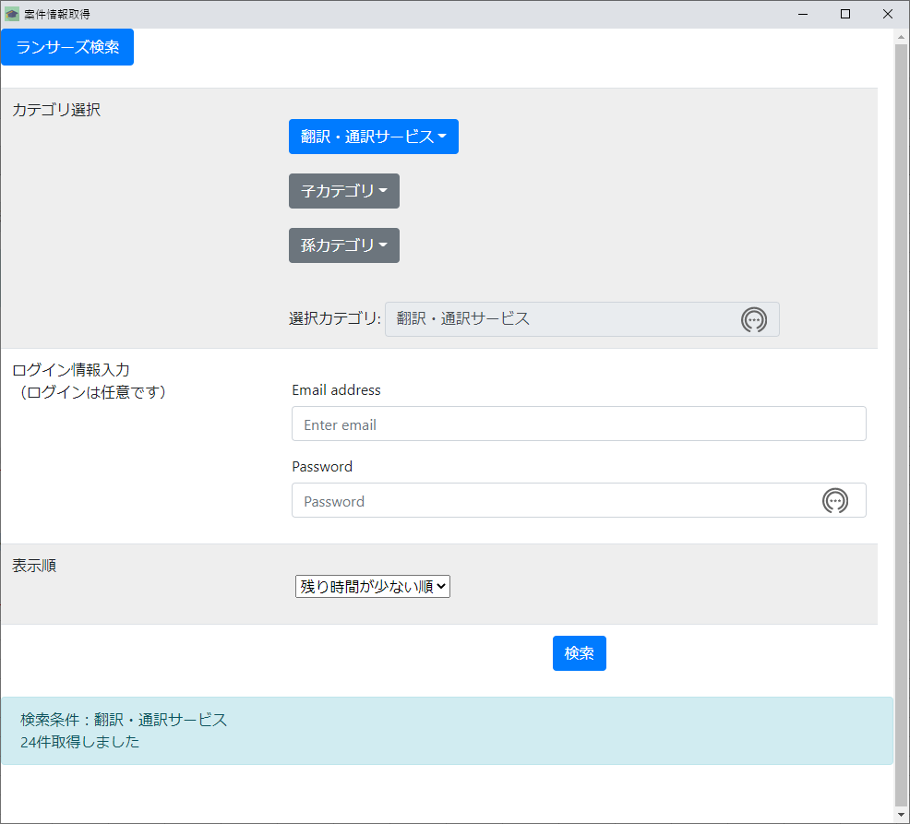

検索終了後、取得件数を表示します

exeファイルと同じフォルダ内のdataフォルダに検索した結果が作成されています

使用時の注意

exeファイルと同じフォルダ内にchromedrive.exeを置いてください

